Лист1
 | Сумки спортивные, дорожные от ЦСП 2021 год
 | Тел./846/ 207-01-78, 207-35-54; http://dar63.ru; volga.konfeta@gmail.com
 | фото | наименование | цена
1 | 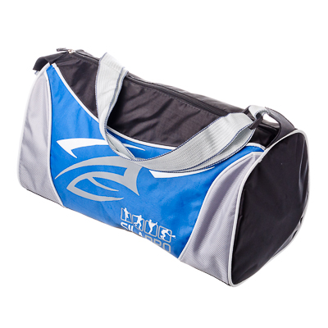 | Сумка спортивная, 21x18x38 см, 420D ПВХ, полиэстер, 4 цвета, SILAPRO | 296 рублей
2 | 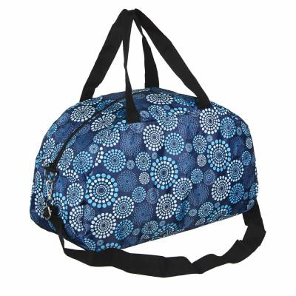 | Сумка хозяйственная складная, полиэстер, 42x25x19см, 2 дизайна | 420 рублей | 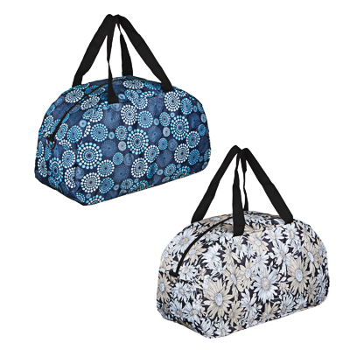
3 | 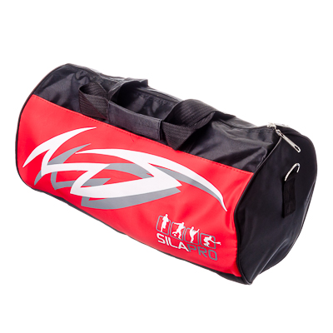 | Сумка спортивная, 22x22x42 см, 420D ПВХ, полиэстер, 4 цвета, SILAPRO | 364 рубля
4 | 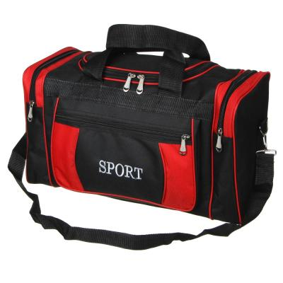 | PAVO Сумка дорожная, полиэстер, 50х22х28см, 3 цвета | 371 рубль | 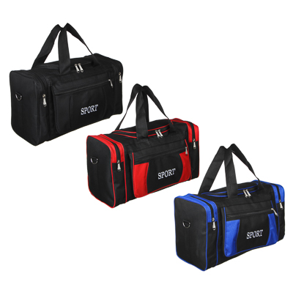
5 | 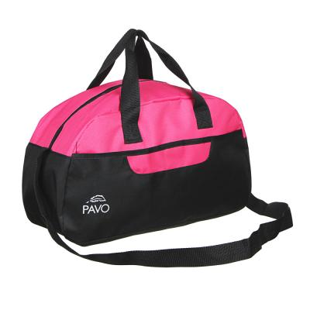 | PAVO Сумка дорожная, 44x26x18см, ПВХ, полиэстер, 3 цвета | 315 рублей | 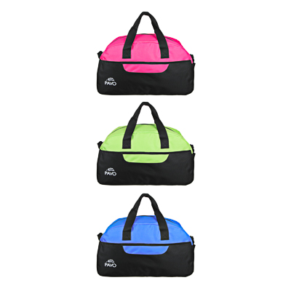
6 | 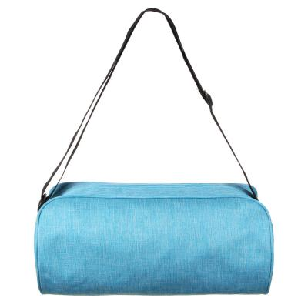 | PAVO Сумка для фитнеса, ПВХ, 40х19х20см, 4 цвета | 287 рублей | 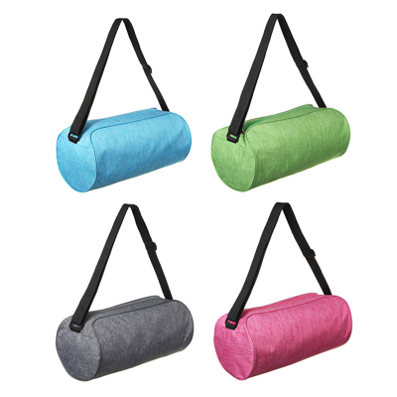
7 | 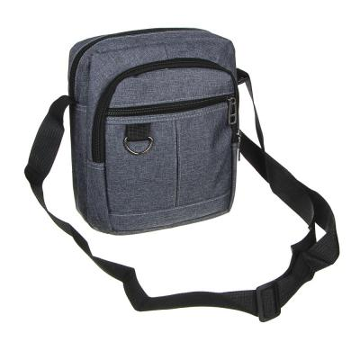 | PAVO Сумка молодежная через плечо, полиэстер, пластик, 23х19см, 3 дизайна | 362 рубля | 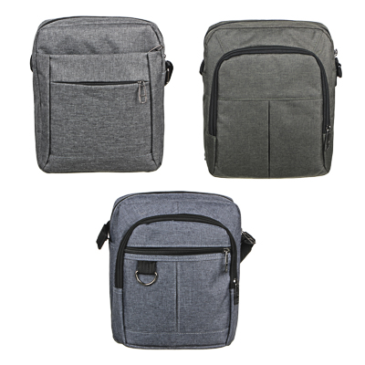
8 | 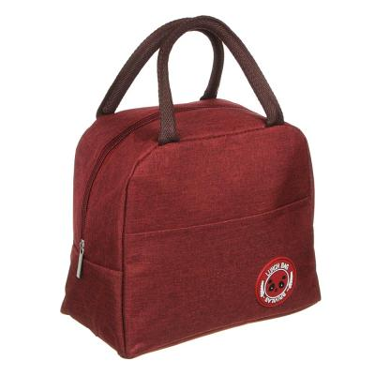 | VETTA Термосумка 23x14x20см, оксфорд 300D, PVC, 5 дизайнов | 245 рублей | 